AWS
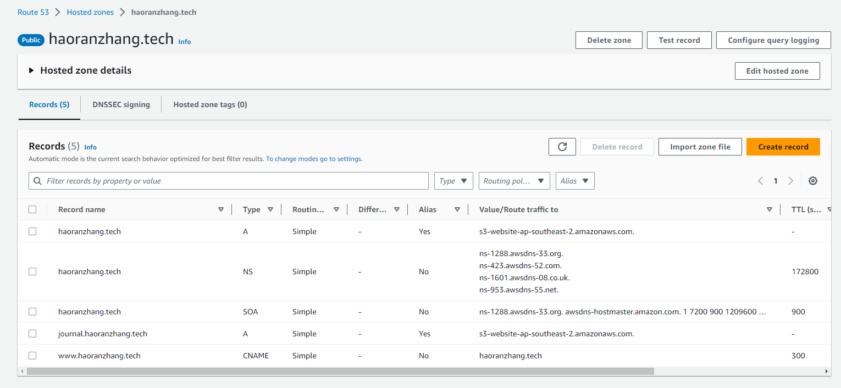
--------------AWS------------------
想要在local操作aws

1. 安装aws cli verison2
msiexec.exe /i https://awscli.amazonaws.com/AWSCLIV2.msi

2. 用管理者模式打开cli
输入aws --version
看是否能看到aws版本

3.打开aws console网页 为自己添加一个user group 和 user

4.为自己建的user添加权限，然后在security credentials里 新建 Access key

5. 在本地 cli 输入 aws configure

6. aws configure list-profiles 查看是否有 default用户
-----------------------------------
接下来 需要搞懂的几个东西：
建造者模式 - 设计模式
缓存的 具体实现 和 应用
消息队列 的具体实现 和应用
级联删除
enum枚举

